テーブル一覧表
Attendance Check System - ACSYSTEM

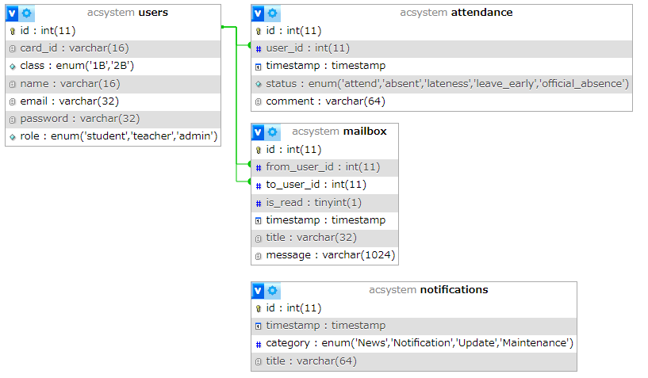
 | テーブル一覧
 |  | No | 論理テーブル名 | 物理テーブル名 | 備考
 |  | 1 | 利用者一覧テーブル | ACSYSTEM.users
 |  | 2 | 出欠管理テーブル | ACSYSTEM.attendance
 |  | 3 | メール管理テーブル | ACSYSTEM.mailbox
 |  | 4 | お知らせ管理テーブル | ACSYSTEM.notifications

